Hoja2
Casos de Prueba Api
ID | Nombre del caso | Método | Endpoint | Precondición | Pasos | Resultado esperado | Resultado actual | Evidencias | Estado
A01 | Obtener publicación por ID | GET | /post/1 | Tener Postman Instalado | 1. Abrir Postman. 2.Crear solicitud GET. 3. Ingresar URL. 4. Presionar Send | 200k y que muestre todas las publicaciones disponibles | 200k |  | APROVADO
A02 | Obtener todas publicaciones | GET | /posts | Tener Postman Instalado y tener internet | 1. Abrir Postman. 2.Crear solicitud GET. 3. Ingresar la URL https://jsonplaceholder.typicode.com/posts 4. Presionar Send | 200k y que muestre la lista de las publicaciones | 200k | 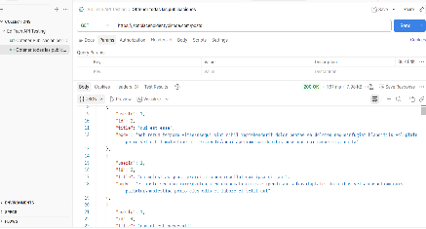 | APROVADO
A03 | Crear publicación | POST | /posts | Tener Postman instalado y conexión a internet disponible | 1. Abrir Postman. 2.Crear solicitud POST. 3. Ingresar la URL https://jsonplaceholder.typicode.com/posts 4. Seleccionar Body > raw > JSON. 5. Ingresar los datos de la publicación. 6. Presionar Send. | 200k que se cree y genera una nueva publicación con identificador único. | 201k | 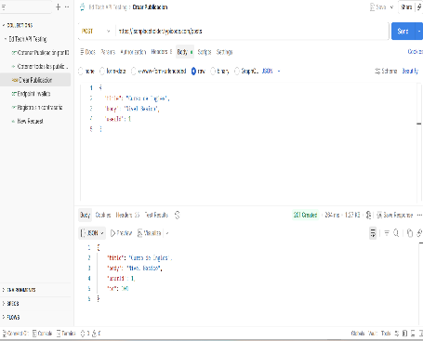 | APROVADO
A04 | Endpoint Inválido | GET | /post001 | Tener Postman instalado y servicio de internet funcionando | 1. Abrir Postman. 2. Crear solicitud GET. 3. Ingresar URL https://jsonplaceholder.typicode.com/post001 4. presionar send. | 400k que muestre error porque la URL es invalida | 404k | 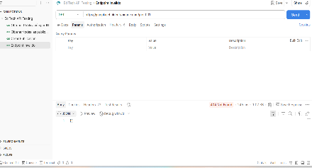 | APROVADO
A05 | Validar consulta de recurso inexistente | GET | /posts/999999 | La API JSONPlaceholder debe estar disponible | 1. Abrir Postman. 2. Crear solicitud GET. 3. Ingresar URL https://jsonplaceholder.typicode.com/posts/999999 4. presionar send. | 400k que muestre error porque el registro no es valido | 404 | 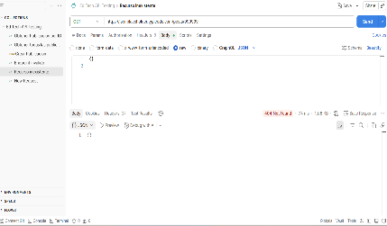 | APROVADO
A06 | Actualizar publicación | PUT | posts/1 | La API JSONPlaceholder debe estar disponible y el recurso con ID 1 debe existir. | 1. Abrir Postman. 2. Crear una solicitud PUT. 3. Ingresar la URL https://jsonplaceholder.typicode.com/posts/1 4. Configurar Body en formato JSON. 5. Ingresar los datos actualizados. 6. Presionar Send. | 200k que retorne la información actualizada | 200k | 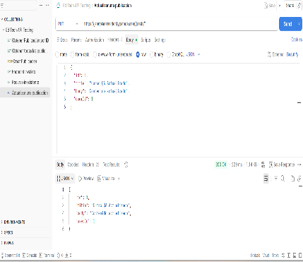 | APROVADO

